Hoja1
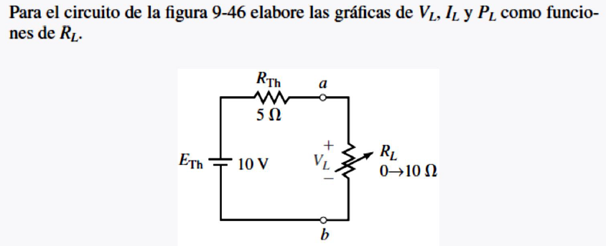

VOLTAJE EN LA CARGA
 |  |  |  | ETH | 10
 |  |  |  | RTH | 5

INTENSIDAD EN LA CARGA
RL | VL | IL | PL
0 | 0.000 | 2.000 | 0.000
1 | 1.667 | 1.667 | 2.778
2 | 2.857 | 1.429 | 4.082
POTENCIOA EN LA CARGA
3 | 3.750 | 1.250 | 4.688
4 | 4.444 | 1.111 | 4.938
5 | 5.000 | 1.000 | 5.000
6 | 5.455 | 0.909 | 4.959
7 | 5.833 | 0.833 | 4.861
8 | 6.154 | 0.769 | 4.734
9 | 6.429 | 0.714 | 4.592
10 | 6.667 | 0.667 | 4.444

